界面&功能
界面相关 |  |  |  | 功能规则 |  |  | 功能规则

 | 功能入口
 | 1.主界面点击【技能】图标进入 |  |  | 1.设计目的是什么
 |  |  |  | ▶ | 游戏基础功能，角色必备

技能信息界面【当前为示例】

3
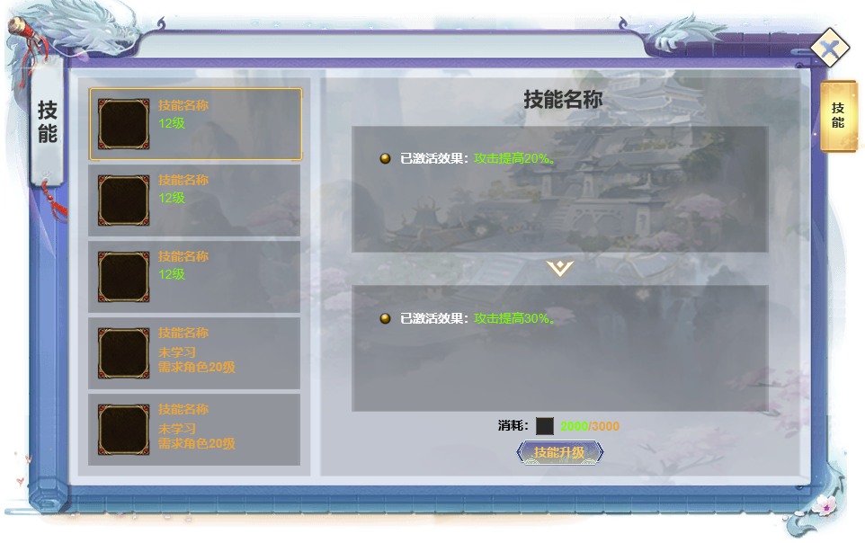
1
2
 |  | 1 | 页签功能名称 |  | 1 | 页签功能名称
 |  | ▶ | 页签功能名称 |  | ▶ | 页签功能名称

 |  | 2 | 技能列表 |  | 2 | 技能列表
 |  | ▶ | 技能框：显示职业的所有技能，每个职业5个技能 |  | ▶ | 技能框：显示职业的所有技能，每个职业5个技能
 |  | ▶ | 需要有选中效果 |  | ▶ | 需要有选中效果
 |  | ▶ | 显示技能的图标，技能名称、等级、学习状态、学习条件 |  | ▶ | 显示技能的图标，技能名称、等级、学习状态、学习条件
 |  | ▶ | 还不可学习/未学习的技能，整体显示灰色，等级位置显示学习条件/未学习 |  | ▶ | 还不可学习/未学习的技能，整体显示灰色，等级位置显示学习条件/未学习
 |  | ▶ | 选中左侧技能后，右侧的技能信息栏跟随变化 |  | ▶ | 选中左侧技能后，右侧的技能信息栏跟随变化

 |  | 3 | 技能名字标题 |  | 3 | 技能名字标题
 |  | ▶ | 跟随左边技能选中变化 |  | ▶ | 跟随左边技能选中变化
 |  | ▶ | 需要一个底框 |  | ▶ | 需要一个底框

 |  | 4 | 技能信息栏 |  | 4 | 技能信息栏
 |  | ▶ | 跟随左边选中的主动技能效果变化 |  | ▶ | 跟随左边选中的主动技能效果变化
 |  | ▶ | 显示技能的当前的技能效果和下一级的技能效果 |  | ▶ | 显示技能的当前的技能效果和下一级的技能效果
 |  |  | 如果技能已经满级，则下级效果区域显示“已满级”文字 |  |  | 如果技能已经满级，则下级效果区域显示“已满级”文字
 |  |  |  |  | ▶ | 如果技能未学习，当前效果也显示1级的效果
 |  | 5 | 升级消耗
 |  | ▶ | 显示升级所需要消耗的数量/背包内的道具数量 |  | 5 | 升级消耗
 |  | ▶ | 学习/升级按钮 |  | ▶ | 显示升级所需要消耗的数量/背包内的道具数量
 |  |  | 技能从0级升1级时显示学习 |  | ▶ | 学习/升级按钮
 |  |  | 技能1级后显示升级 |  |  | 技能从0级升1级时显示学习
 |  |  | 如果技能已经满级，则隐藏此区域内容 |  |  | 技能1级后显示升级
 |  |  |  |  |  | 如果技能已经满级，则隐藏此区域内容
 |  |  |  |  | ▶ | 成功学习技能时，有漂字提示“升级成功”
 |  |  |  |  | ▶ | 如果未达到学习条件，点击学习提示“未达到学习条件！”
 |  |  |  |  |  | 如果材料不足，提示“材料不足！”
4
5
 |  |  |  |  | ▶ | 红点逻辑
 |  |  |  |  |  | 当技能可升级或学习时，在技能入口和按钮上显示红点

参考图
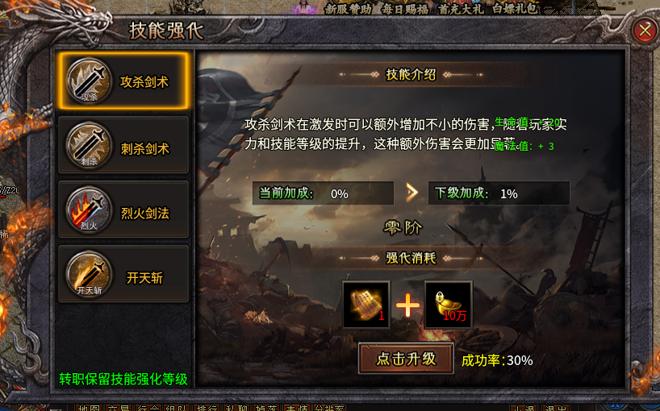
参考图

